1
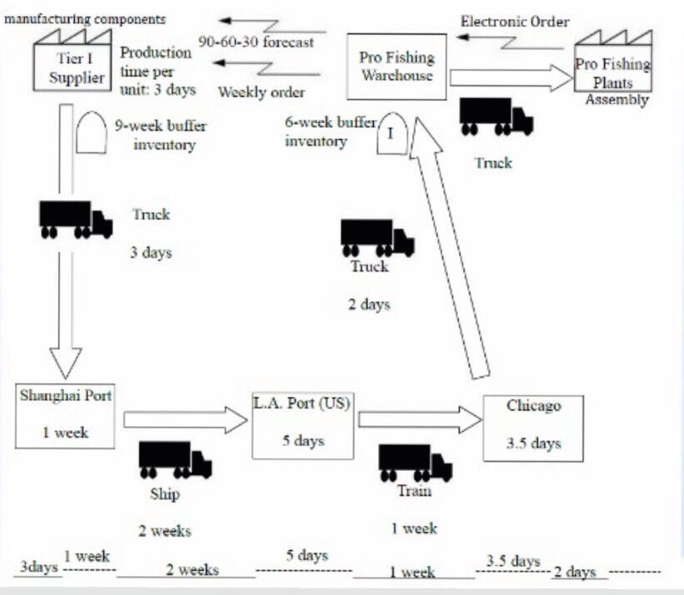

2
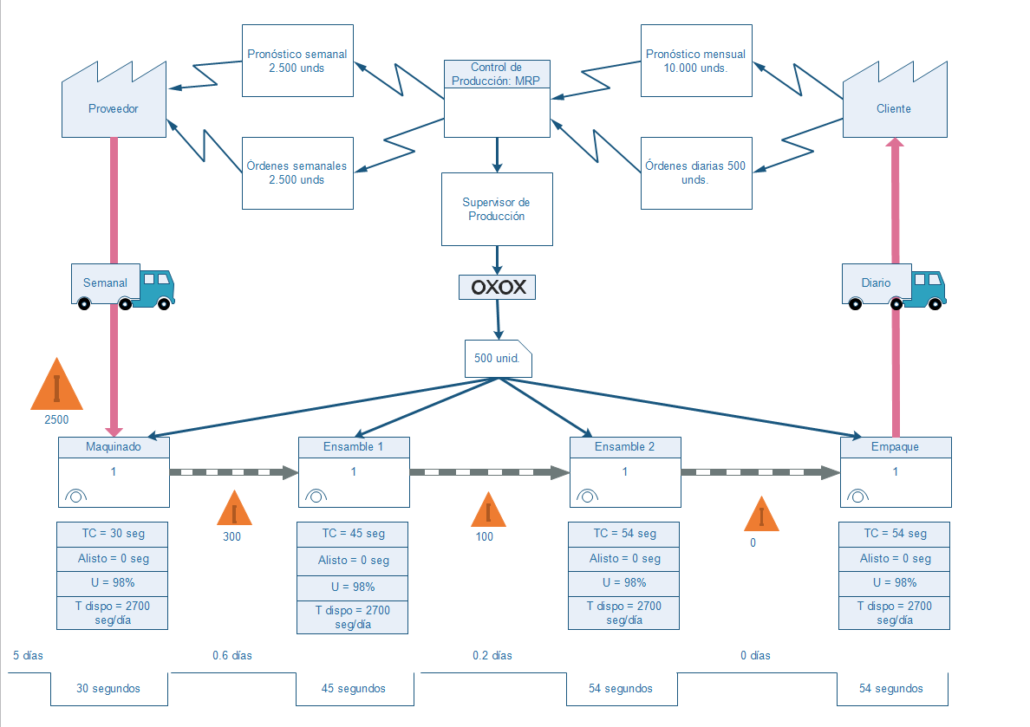

Tiempo de ciclo total: | 183 | segundos | 15 ptos el VSM
Tiempo sin valor agregado: | 5.8 | días | 5 ptos el tiempo de ciclo
Takt time: | 54 | 0.9 | 5 ptos en tiempo sin valor agregado
 |  |  | 5 ptos el takt time

